Лист1
Номер бага | ID баг-репорта | Заголовок | Предусловие | Шаги | ОР | ФР | Окружение | Серьезность
1 | BAV001 | Нет визуального отличия просмотренных объявлений на Авито | Открыть список объявлений | Открыть Авито https://www.avito.ru/ Открыть список объявлений. Посмотреть одно объявление. Вернуться в список | Просмотренное объявление выделено | Все объявления выглядят одинаково |  | Значительная | 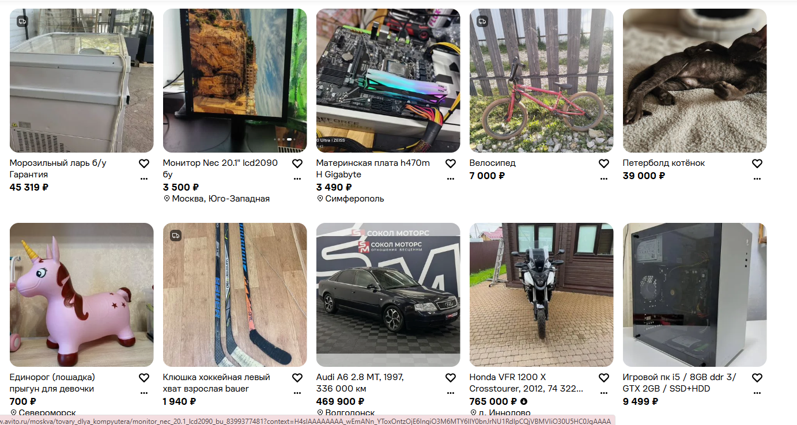 |  | 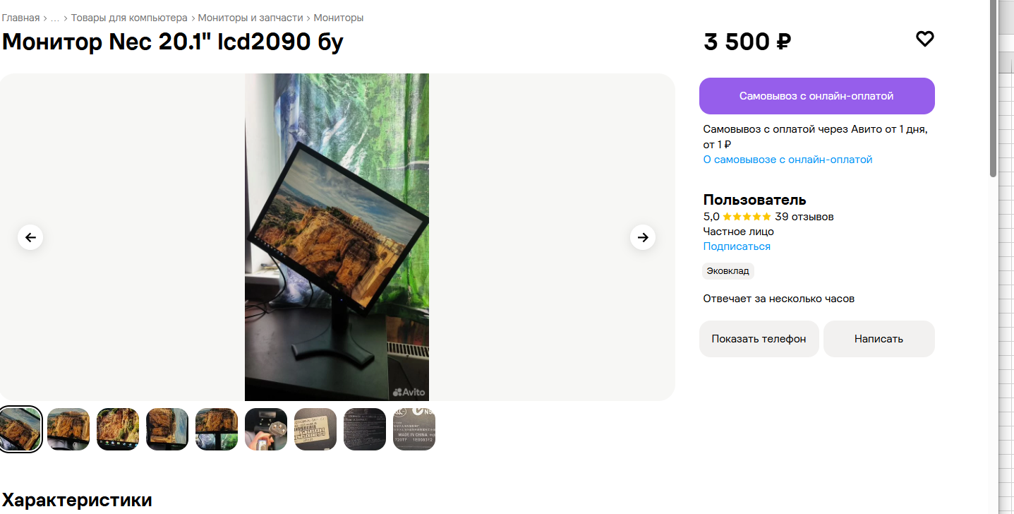
2 | BGS-001 | При нажатии на кнопку появляется ошибка «Сервис ФФОМС не отвечает» и переход не осуществляется. В мобильном приложении «Госуслуги», в разделе «Здоровье», кнопка «Управление полисом ОМС». При попытке пользователя перейти в раздел управления полисом | Пользователь авторизован в приложении «Госуслуги» | 1. Открыть приложение «Госуслуги». 2. Перейти в раздел «Здоровье». 3. Нажать на кнопку «Управление полисом ОМС». | Открывается страница с информацией о полисе ОМС или формой для управления им. | Вместо перехода появляется экран с ошибкой: «Сервис ФФОМС не отвечает. Попробуйте подать заявление позже». | Iphone 17 pro/ ios version 26.6.2 | Критичная
3 | BGA-001 | Приложение не запускается при попытке открыть приложение с мобильного телефона | На телефоне установлено приложение "Золотое яблоко" | Взять телефон, нажать на иконку приложения "Золотого Яблока. Подождать 2-5 секунд | Приложение открывается, загружается главный экран с каталогом товаров | Приложение не открывается, зависает на экране загрузки | Iphone 17 pro/ ios version 26.6.2 | Критичная
4 | BGS-002 | При нажатии на кнопку «Обратиться в службу поддержки» переход не осуществляется, страница поддержки не открывается. В портале «Госуслуги», на странице подтверждения реквизитов банковской карты, в самом низу экрана. При попытке пользователя обратиться в поддержку прямо с этой страницы. | При нажатии на кнопку «Обратиться в службу поддержки» переход не осуществляется, страница поддержки не открывается. Где: В веб-версии портала «Госуслуги», на странице подтверждения реквизитов банковской карты, в самом низу экрана. При каких условиях: При попытке пользователя обратиться в поддержку прямо с этой страницы. | 1. Открыть страницу подтверждения карты. 2. Прокрутить экран в самый низ. 3. Нажать на ссылку/кнопку «Обратиться в службу поддержки». | Открывается страница с формой обращения в службу поддержки или чат с оператором. | Ничего не происходит, ссылка неактивна, переход не выполняется. | Iphone 17 pro/ ios version 26.6.2 | Значительная
5 | BGA-002 | Раздел «Бьюти тамагочи» зависает на экране загрузки и не запускается. Где: На сайте «Золотое Яблоко» в разделе «Бьюти тамагочи» в браузере на macOS. При каких условиях: При попытке открыть раздел с компьютера | Открыт браузер на устройстве, пользователь авторизован на сайте «Золотое Яблоко» | 1. Открыть сайт «Золотое Яблоко» в браузере на Mac. 2. Перейти в раздел «Бьюти тамагочи». 3. Подождать 10–15 секунд. | Раздел "Бьюти Тамагочи" открывается | Полоса загрузки зависает на ~30%, раздел не открывается, дальнейших действий не происходит | macOS. Safari/chrome | 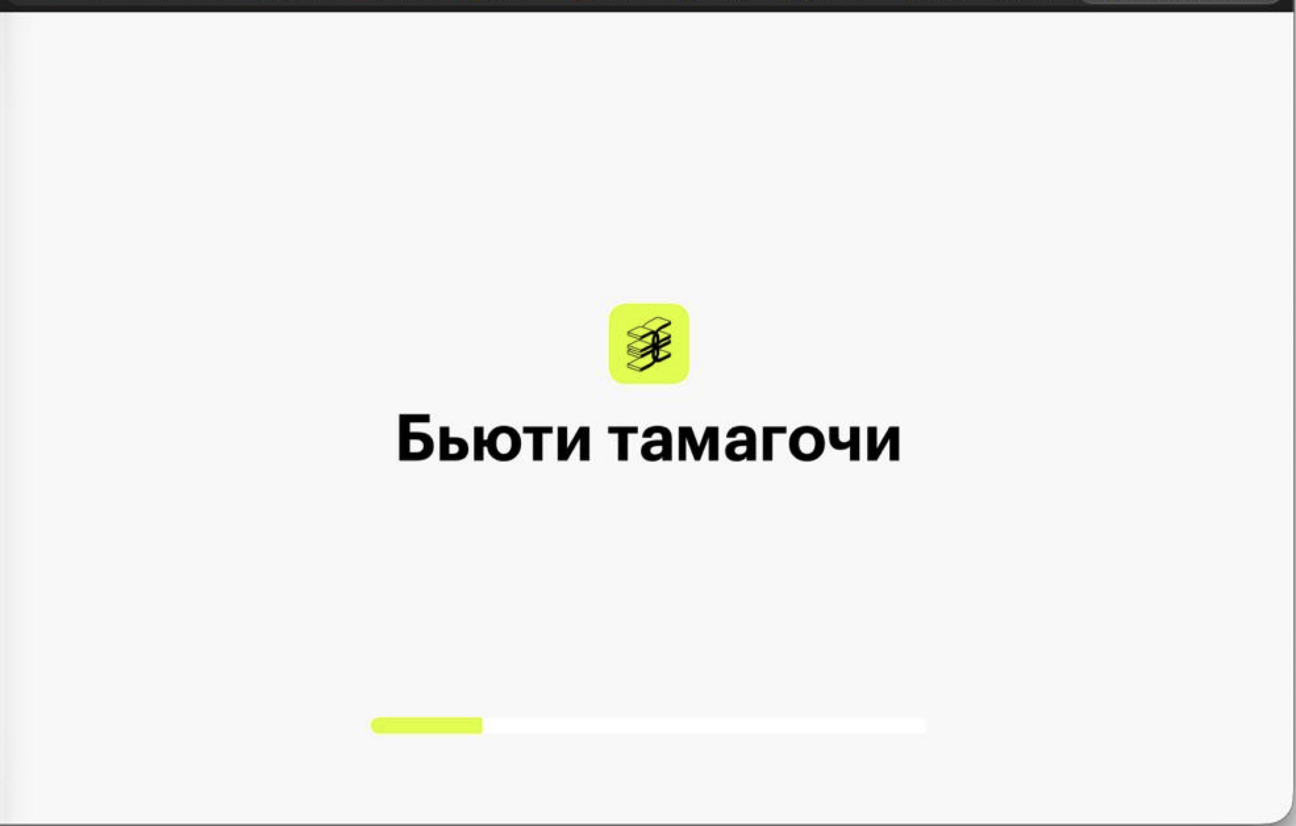 критическая
6 | BVK-001 | При запуске видео звук автоматически отключен (включен режим Mute). На сайте VK Видео, в видеоплеере на странице просмотра ролика. При каждом открытии страницы с видео. | Пользователь авторизован на сайте VK Видео (или открывает сайт как гость) | 1. Открыть сайт VK Видео. 2. Перейти на страницу любого видеоролика. 3. Нажать кнопку Play (воспроизведение). 4. Проверить наличие звука. | Видео воспроизводится со звуком. Уровень громкости соответствует системным настройкам или последнему сохраненному значению. | Видео не воспроизводится со звуком. Громкость отключена | macOS. Safari/chrome | Значительная | 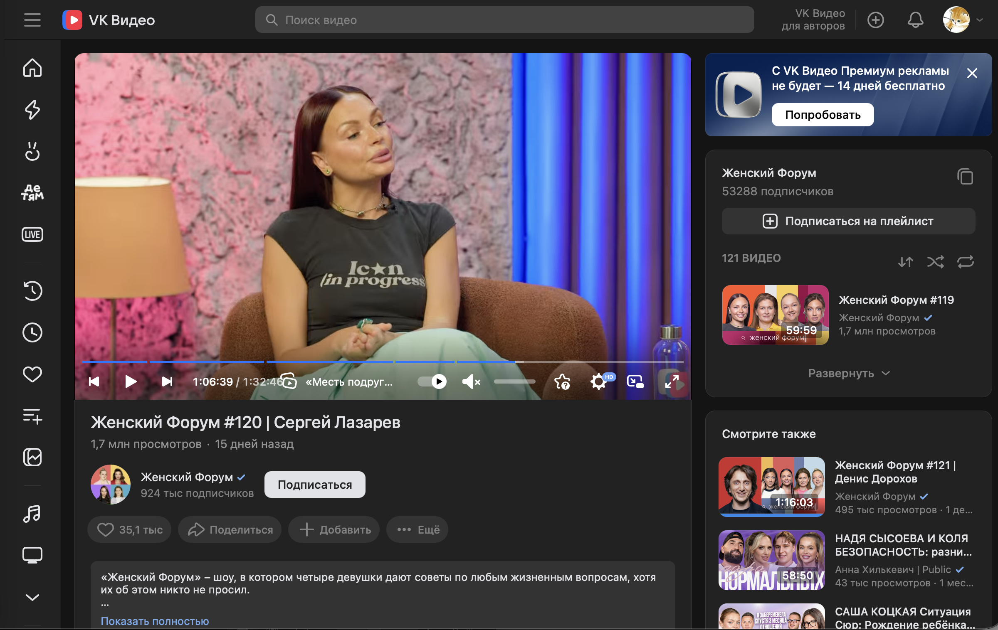
7 | BVK-002 | При запуске видео автоматически включаются субтитры. В видеоплеере на сайте VK Видео. При каждом открытии страницы с видеороликом. | Пользователь авторизован на сайте VK Видео (или открывает сайт как гость) | 1. Открыть сайт VK Видео. 2. Перейти на страницу любого видеоролика (например, выпуск шоу). 3. Нажать кнопку Play (воспроизведение). 4. Обратить внимание на наличие текста (субтитров) на экране. | Видео воспроизводится без субтитров (если пользователь не включал их ранее вручную в настройках плеера) | При старте видео на экране сразу отображается текст (субтитры), иконка «СС» в плеере активна. Пользователю приходится каждый раз выключать их вручную. | macOS. Safari/chrome | Значительная | 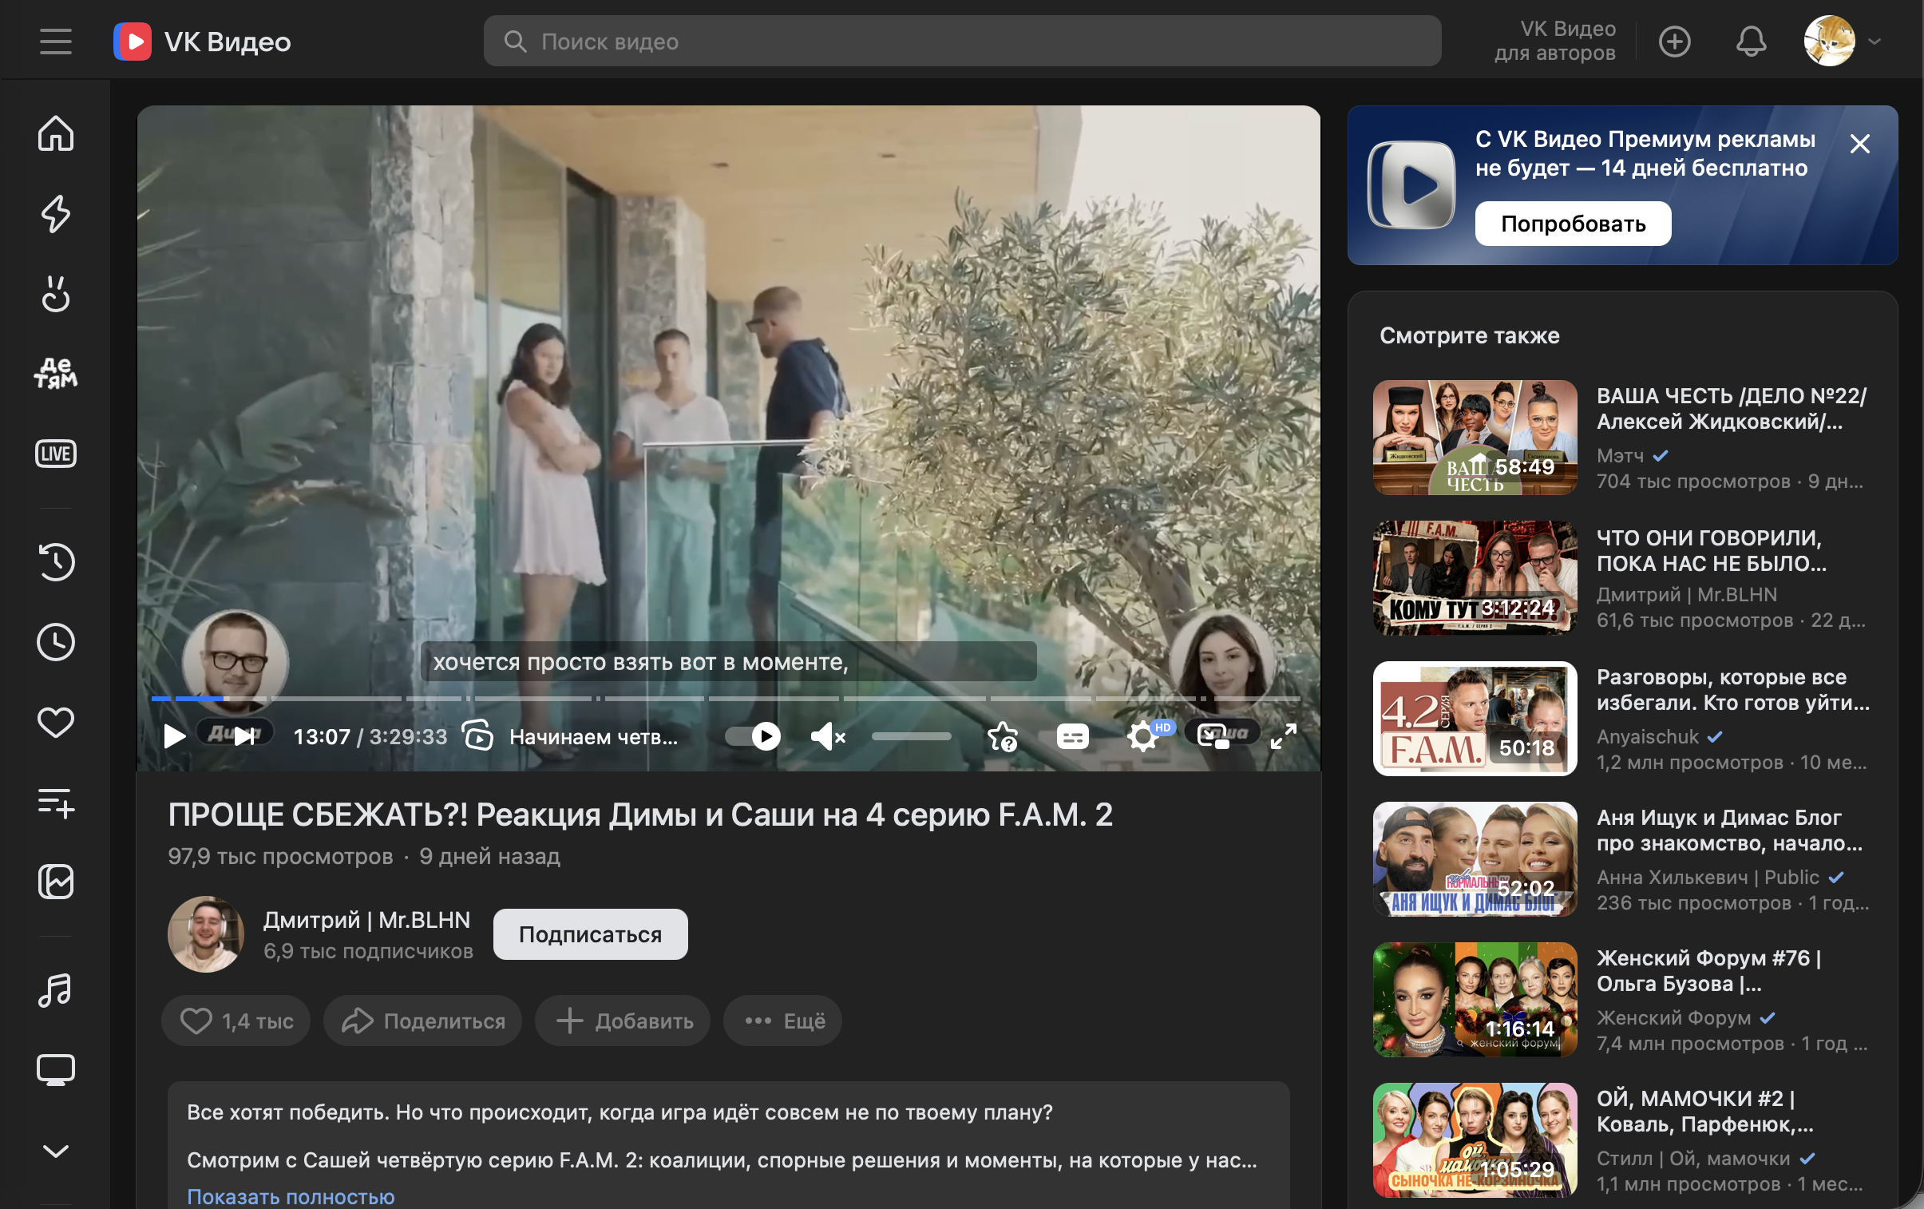
8 | BVK-003 | Отсутствует возможность вернуться из «VK Видео» обратно в социальную сеть ВКонтакте. В веб-версии на сайте VK Видео (в верхней панели и боковом меню). При нахождении пользователя на странице просмотра видео или в каталоге VK Видео. | Пользователь авторизован в социальной сети ВКонтакте (в веб-версии) | 1. Открыть сайт vk.com в браузере. 2. Перейти в раздел «VK Видео» (например, через левое меню или по прямой ссылке). 3. Осмотреть интерфейс страницы (верхнюю панель и боковое меню) на предмет кнопки возврата в основную соцсеть. | На странице «VK Видео» присутствует кликабельный элемент (логотип, кнопка «ВКонтакте» или стрелка «Назад»), который позволяет вернуться на главную страницу социальной сети. | В интерфейсе «VK Видео» отсутствуют элементы навигации для возврата в основную социальную сеть. Пользователь вынужден вручную вводить адрес vk.com в адресной строке браузера. | macOS. Safari/chrome | Критическая | 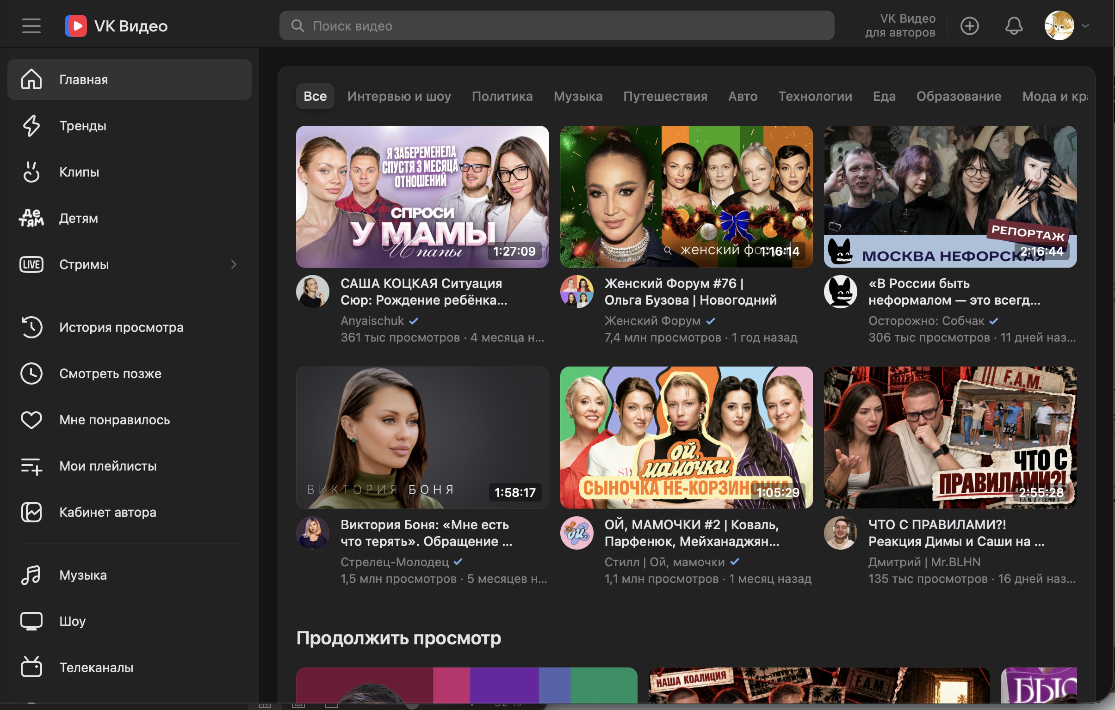 |  | 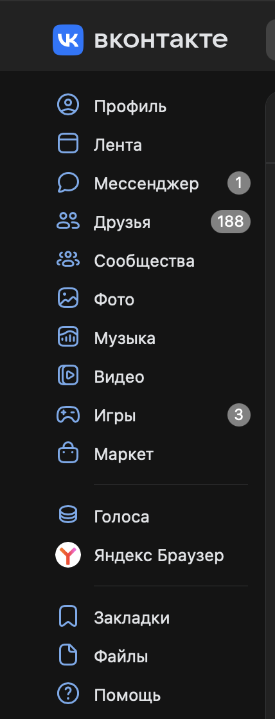
9 | BUN-001 | Счетчик показывает наличие непрочитанных уведомлений (2), но в самом разделе новых/непрочитанных сообщений нет. В личном кабинете на сайте СПбГУПТД, в левом меню (пункт «Чаты и звонки») и внутри самого раздела чатов. При переходе в раздел чатов из главного меню. | Пользователь авторизован в личном кабинете на портале СПбГУПТД. | 1. Открыть главную страницу личного кабинета (или левое навигационное меню). 2. Обратить внимание на пункт меню «Чаты и звонки». 3. Зафиксировать наличие красного счетчика с цифрой «2». 4. Перейти в раздел «Чаты и звонки». 5. Проверить список диалогов на наличие непрочитанных сообщений. | Счетчик уведомлений соответствует реальному количеству непрочитанных сообщений. При открытии раздела эти сообщения визуально выделены, а после прочтения счетчик исчезает. | Счетчик показывает «2», но в списке чатов все сообщения выглядят как прочитанные (нет визуального выделения). Счетчик не сбрасывается и продолжает висеть, даже если открыть все диалоги. | macOS. Safari/chrome | Критическая | 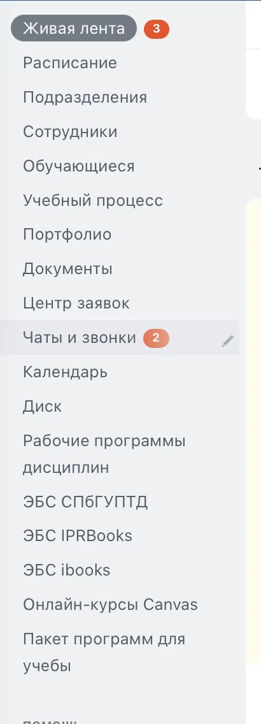 | 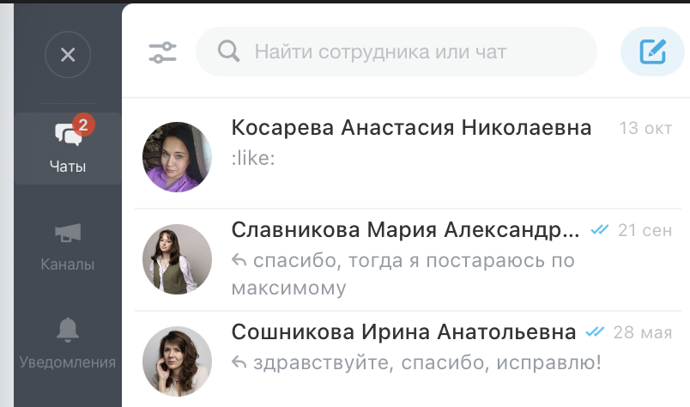
10 | BUN-002 | Интерфейс перекрывается клавиатурой, диалог невозможно прочитать и вести переписку. В мобильной веб-версии портала СПбГУПТД (portal.sutd.ru) в разделе «Чаты». При использовании браузера Safari на смартфоне iPhone (iOS) при попытке открыть диалог и вызвать клавиатуру. | Пользователь авторизован на портале СПбГУПТД через браузер Safari на iPhone (iOS) | 1. Открыть сайт portal.sutd.ru в браузере Safari на iPhone. 2. Перейти в раздел «Чаты». 3. Выбрать любого сотрудника из списка. 4. Попробовать открыть диалог и написать сообщение (вызвать экранную клавиатуру). | Диалог с сотрудником открывается на весь экран (или корректно подстраивается под размер экрана). При вызове клавиатуры окно ввода сообщения поднимается над клавиатурой, а список чатов и элементы интерфейса не перекрывают текст переписки. | Полноэкранный диалог не открывается (или открывается за списком чатов). Клавиатура и панель инструментов браузера (со стрелками вверх/вниз) перекрывают нижнюю часть экрана, из-за чего прочитать переписку и увидеть поле ввода невозможно | Iphone 17 pro/ ios version 26.6.2 | Критическая

